상품제안서
AP34 양장 다이어리 A5사이즈 | 상품코드: S42912

 |  |  |  |  |  |  | 02-713-8555 | www.synergygift.co.kr
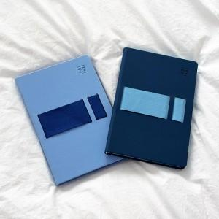 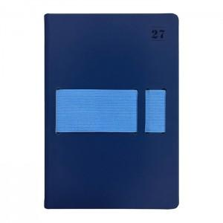 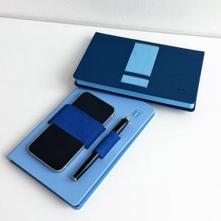

【상세/제작정보】 | <span style="font-size: 18pt;">* 조각 기본 60*20mm (초과 시 추가 비용 발생)</span><br><span style="font-size: 18pt;">* 인쇄비(불박,금박,은박 등), 삽지비 별도 문의</span>

【인쇄/포장옵션】 | 불박, 금박, 은박 / 종이케이스

【공급단가】 | 수량 | 50~ | 100~ | 500~ | 1,000~ | 3,000~
*VAT별도 | 단가 | 8,750원 | 8,540원 | 8,000원 | 7,850원 | 7,700원

【상품 URL】 | https://www.synergygift.co.kr:443/src/goods_detail.php?gdno=42912

